상품제안서
레스쁘리 스페셜 다이어리 세트 R (AP11 다이어리 + 담요) | 상품코드: F29494

 |  |  |  |  |  |  | 02-412-0044 | www.easy1.co.kr
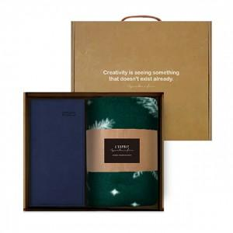 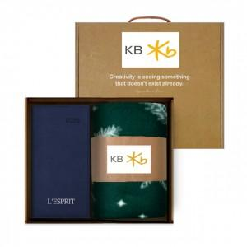

【상세/제작정보】 | 인쇄 별도 문의 기본수량 미만 인쇄시 비용 추가. 스티커 제작및 부착 비용 별도 문의. 선물포장및 쇼핑백 별도 문의

【인쇄/포장옵션】 | 자수 / 포장불가능

【공급단가】 | 수량 | 30~ | 100~ | 300~ | 500~ | 1,000~
*VAT별도 | 단가 | 15,520원 | 14,950원 | 14,370원 | 13,800원 | 13,450원

【상품 URL】 | https://dev.easy1.co.kr:443/src/goods_detail.php?gdno=29494

